Ark1
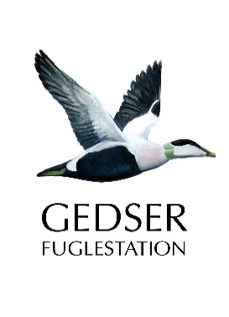
DOF Storstrøm - Model for regnskab og budget

Senest opdateret: BK 20190822
Beløb er i danske kroner.
 | Resultatopgørelse
Kategori | Budget 2019 | Budget 2020

Omsætning

Medlemsservice
Ture, kurser m.m. | 0 | 0
I alt | 0 | 0

Projekter
Andet | 0 | 0
I alt | 0 | 0

Andet
Andet | 0 | 0
I alt | 0 | 0

Tilskud som kan bruges til driftsomkostninger
Tilskud fra DOF | 43,600 | 30,500
Samarbejdsaftale med Guldborgsund Kommune | 5,000 | 25,000
Andet | 0 | 0
I alt | 48,600 | 55,500

Tilskud som ikke kan bruges til driftsomkostninger
Andet | 0 | 0
I alt | 0 | 0

Omsætning i alt | 48,600 | 55,500

Omkostninger

Medlemsservice
Ture, kurser m.m. | 8,000 | 8,000
I alt | 8,000 | 8,000

Kommunikation
Andet | 4,000 | 4,000
I alt | 4,000 | 4,000

Naturpolitik
Andet | 1,000 | 1,000
I alt | 1,000 | 1,000

Projekter
Tilskud til GFU | 14,000 | 0
Engangsbeløb Hyllekrog | 6,000 | 7,000
Ungdomsarbejde | 10,000 | 10,000
Andet | 20,000 | 20,000
I alt | 50,000 | 37,000

Ledelse og administration
Mødeudgifter, kørsel, kontorartikler m.m. | 12,500 | 12,500
Renter | 2,000 | 2,000
I alt | 14,500 | 14,500

Andet
Andet | 0 | 0
I alt | 0 | 0

Omkostninger i alt | 77,500 | 64,500

Resultat i alt | -28,900 | -9,000

 | Balance
Kategori

Aktiver

Midler
Bankkonti og kontanter | 200,000 | 170,000
Overført resultat | -30,000 | -28,900
Tilgodehavender | 15,000 | 15,000
Andet | 0 | 0

Aktiver i alt | 185,000 | 156,100

Passiver
Egenkapital | 132,000 | 103,100
Andet | 50,000 | 50,000
Skyldige omkostninger | 3,000 | 3,000

Passiver i alt | 185,000 | 156,100

